Calculadora
INSTITUTO NACIONAL DE APRENDIZAJE
UNIDAD REGIONAL HUETAR NORTE-INDUSTRIA ALIMENTARIA
CALCULADORA DE LA DOSIFICACIÓN CORRECTA DE CLORO
PARA LA DESINFECCIÓN DE SUPERFICIES Y ALIMENTOS

 |  |  | Elaborado por: Alvaro Hidalgo y Cayen Tso (URHN)

Instrucciones:

PASO 1. | Digite el porcentaje de concentración de cloro, indicado en la etiqueta del producto a diluir.
PASO 2. | Digite la cantidad de litros de agua a utilizar para la mezcla.

PASO 1. |  |  | PASO 2.
 | %

% de concentración de cloro, indicado en la etiqueta. |  |  | Cantidad de litros de agua a utilizar para uso de limpieza de superficies o alimentos

RESULTADOS:

Superficie en contacto con alimentos |  | Paredes
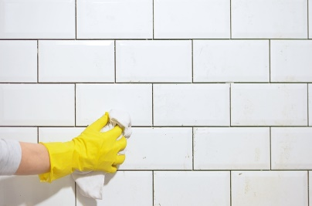
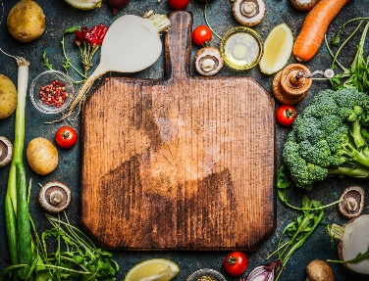

0 |  | 0

Pisos |  | Alimentos
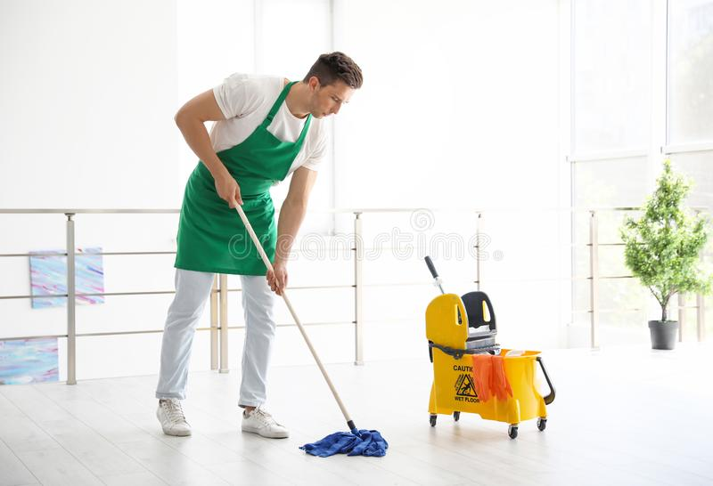
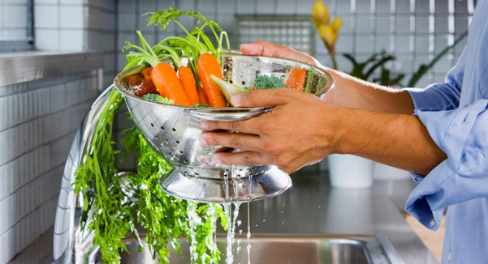

0 |  | 0

